7.22
威海晟隆 2025.07.22
 |  | 主/码一体标
 | 款号 | XX SMALL | X SMALL | SMALL | MEDIUM | LARGE | X LARGE | 1X | 2X | 3X | 工厂地址：晟隆
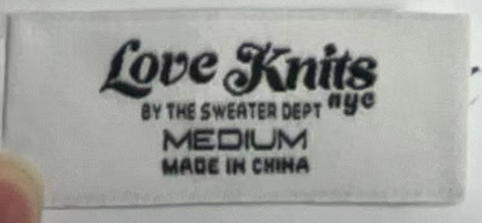 LOVE KNITS NYC#002 | 样品标 | 200 | 500 | 1000 | 1000 | 600 | 600 |  |  |  | 交期：7/25
 | SD-10974 | 300 | 440 | 920 | 1100 | 940 | 630 | 330 | 300 | 300 | 交期：8/02
 | SD-20479 | 300 | 470 | 940 | 1010 | 937 | 670 | 420 | 300 | 300 | 交期：8/02

 | 外包装分好款号

 |  |  |  | 240 | 480 | 480 | 240
 |  |  |  | 260 | 510 | 510 | 260
 |  |  |  | 20 | 30 | 30 | 20

 |  |  | 170 | 340 | 532 | 388 | 244 | 146 | 122 | 74
 |  |  | 190 | 360 | 560 | 410 | 270 | 170 | 150 | 100
 |  |  | 20 | 20 | 28 | 22 | 26 | 24 | 28 | 26

 |  |  | 647 | 1102 | 1270 | 1054 | 694 | 407 | 359 | 287
 |  |  | 670 | 1130 | 1300 | 1080 | 720 | 430 | 390 | 310
 |  |  | 23 | 28 | 30 | 26 | 26 | 23 | 31 | 23

 |  |  | 939 | 2238 | 2841 | 2361 | 1662 | 819 | 459 | 459
 |  |  | 970 | 2270 | 2880 | 2400 | 1700 | 850 | 490 | 490
 |  |  | 31 | 32 | 39 | 39 | 38 | 31 | 31 | 31

